关系图
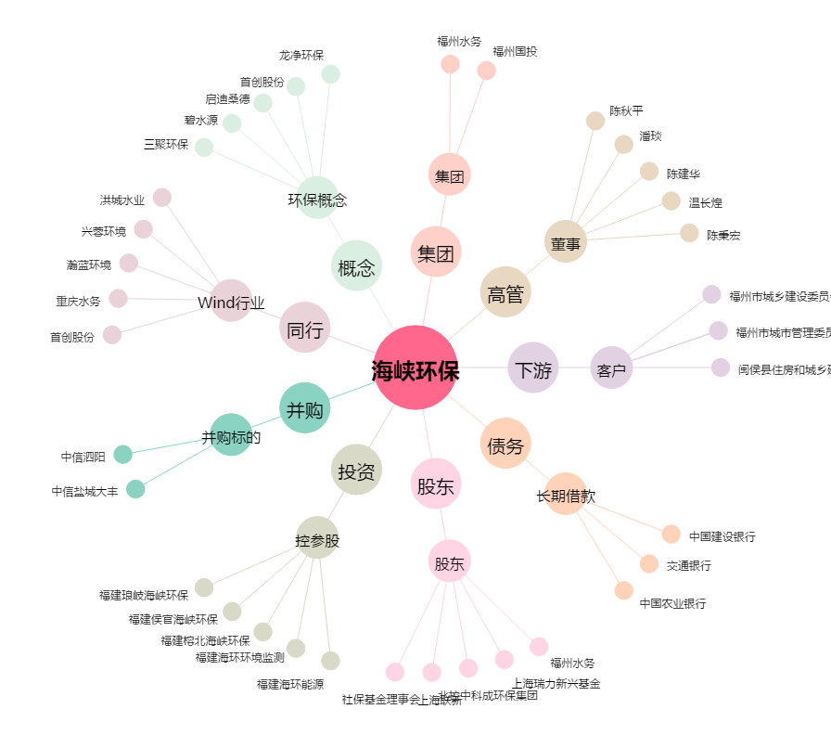
海峡环保[603817.SH] - 关系概览图

